Domain
 |  | Entity 분석 | DB Diagram
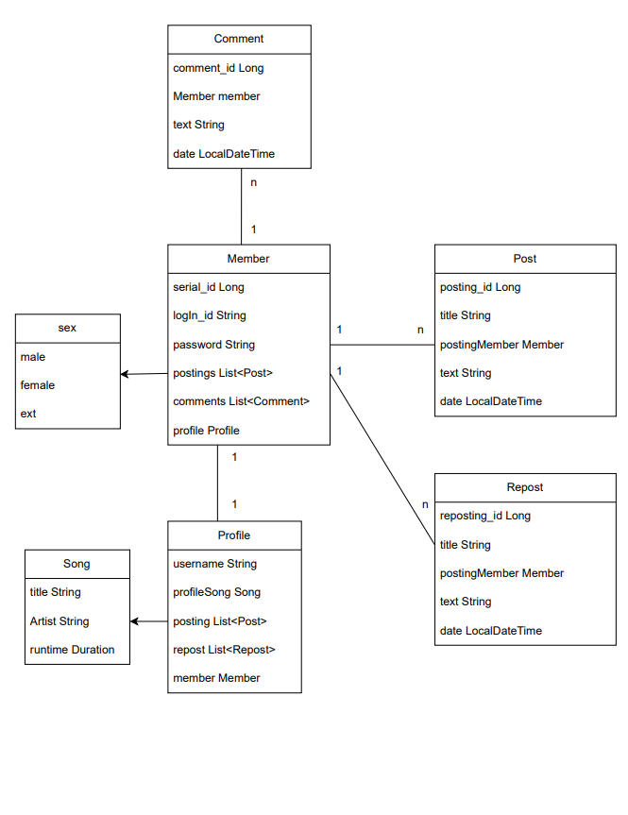
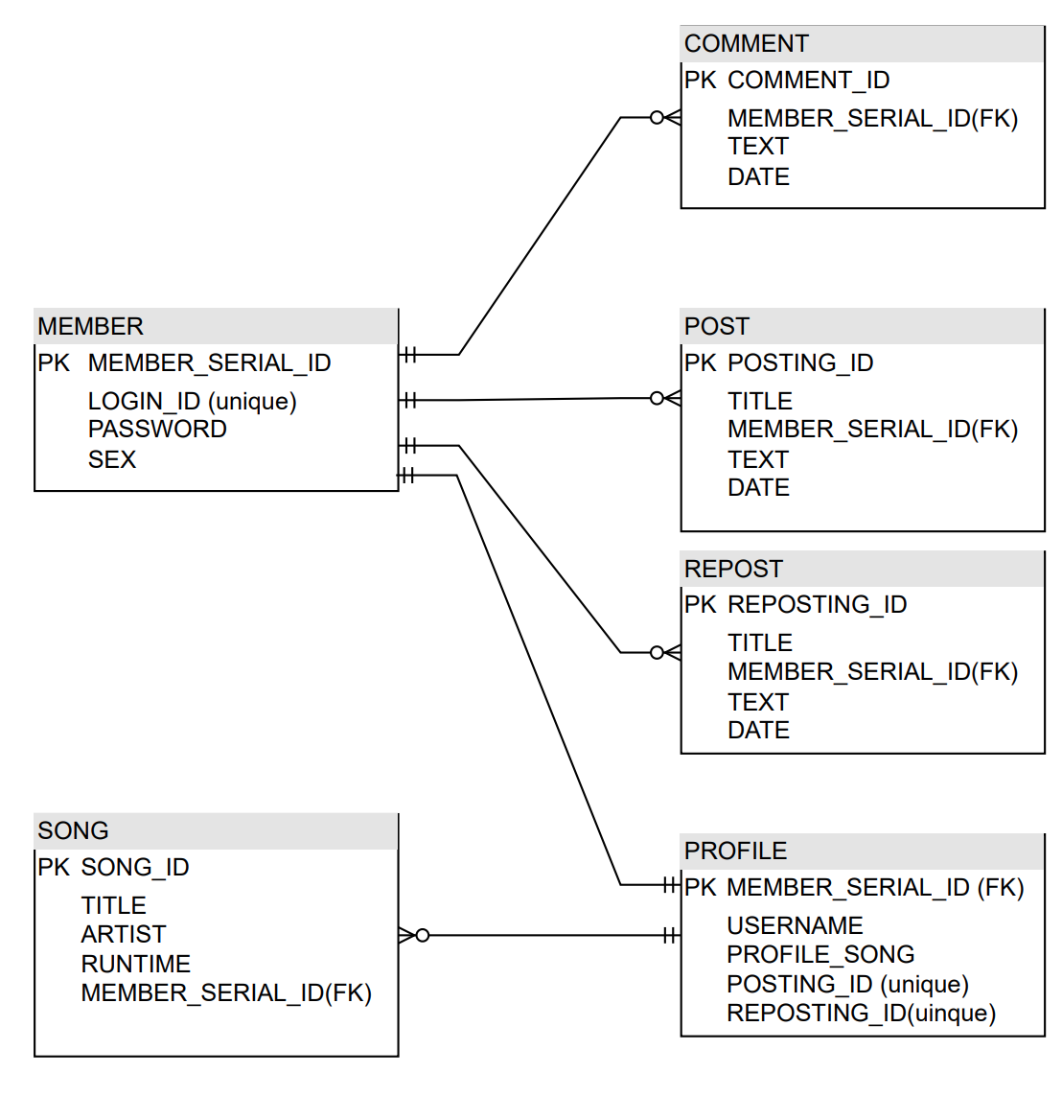

Domain
 | Member
 | Post
 | Repost
 | Comment
 | Profile
 | Sex
 | Song

